Notas metodológicas
Notas Metodológicas
1. Los datos contenidos en las tablas y gráficas del presente trabajo, corresponden únicamente a la información aportada por las instituciones participantes en la actualización al 15 de diciembre de 2021. 2.La información presentada no es comparable con la similar de 2020, toda vez que la metodología para integrarla es por completo distinta. En el año 2020, la información de servicios de ciencia, tecnología e innovación (SCTI) se extrajo de las páginas web oficiales de las instituciones de educación superior y centros de investigación. Para el 2021, se invitó a un total de 65 instituciones a participar voluntariamente en la actualización, sin embargo solo participó alrededor del 10 por ciento de ellas. Por tanto, es muy posible que existan más servicios de CTI en Tabasco que los reportados en este trabajo. Tan solo considerando los servicios de CTI detectados en 2020 en las páginas web de otras instituciones, distintas a las que participaron en la actualización 2021, sumarían 22 servicios más.

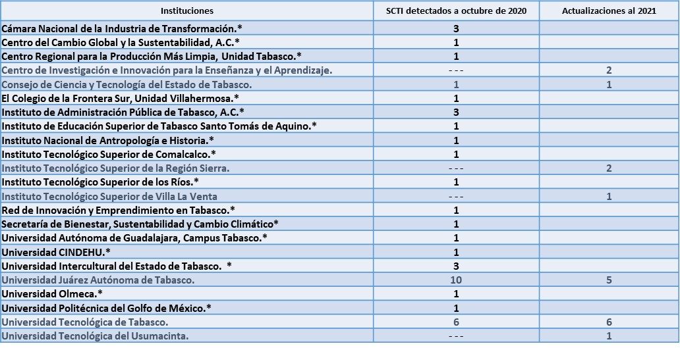

3. La información referente a los tipos de servicio corresponde a la clasificación utilizada por INEGI para el gasto por tipo de servicio en la Encuesta sobre Investigación y Desarrollo Tecnológico 2014 (ESIDET). 4. La información con la cual se integró la base de datos es responsabilidad de las instituciones de educación superior y centros de investigación participantes. 5. Respecto a las certificaciones, se homologaron las respuestas negativas bajo la leyenda “No especificado”.
Fuentes:
CCYTET. Sistema Estatal de Información Científica y Tecnológica. Servicios científicos, tecnológicos y de innovación. Disponible en https://www.ccytet.gob.mx/Web/ccytet01/SEICYTP.aspx INEGI (2016). Encuesta sobre Investigación y Desarrollo Tecnológico 2014. ESIDET: Síntesis metodológica. p. 106. Disponible en: https://www.inegi.org.mx/contenidos/productos/prod_serv/contenidos/espanol/bvinegi/productos/metodologias/ESIDET/ESIDET2014-SM.pdf
Instituciones participantes: Centro de Investigación e Innovación para la Enseñanza y el Aprendizaje. Consejo de Ciencia y Tecnología del Estado de Tabasco. Instituto Tecnológico Superior de la Región Sierra. Instituto Tecnológico Superior de Villa La Venta Universidad Juárez Autónoma de Tabasco. Universidad Tecnológica de Tabasco. Universidad Tecnológica del Usumacinta.

